補足．Raspberry Piとのファイル共有
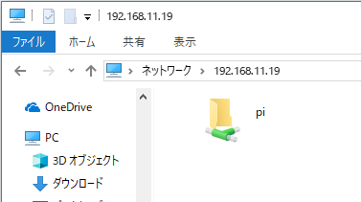
１．[Raspberry Pi]Sambaインストール
 | 以下コマンドでインストールする。
 | $ sudo apt-get update
 | $ sudo apt-get install samba
 | ※途中で何か聞かれたら「y」「Enter」押下

２．[Raspberry Pi]設定ファイル編集
 | 以下コマンドを入力しファイルを開く。
 | $ sudo vi /etc/samba/smb.conf

 | 「i」で編集モードにし、末尾に以下を追加後、「:wq」で保存。
 |  | [ｐi]
 |  | comment = Raspberry Pi
 |  | path = /home/pi
 |  | guest ok = yes
 |  | read only = no
 |  | public = yes
 |  | browsable = yes
 |  | force user = pi

３．[Raspberry Pi]Samba再起動
 | $ sudo service smbd restart
 | $ sudo service nmbd restart

４．[Raspberry Pi]IPアドレスを確認
 | 以下のコマンドでIPアドレスを確認する。
 | $ ip a
 | ※「192.168.…」となっている箇所があるはず。

５．[PC]共有フォルダへアクセス
 | 「\\192.168.…」（4のアドレス）を入力すると、Raspberry Piのフォルダへアクセスできる。

